Pasaporte - HC
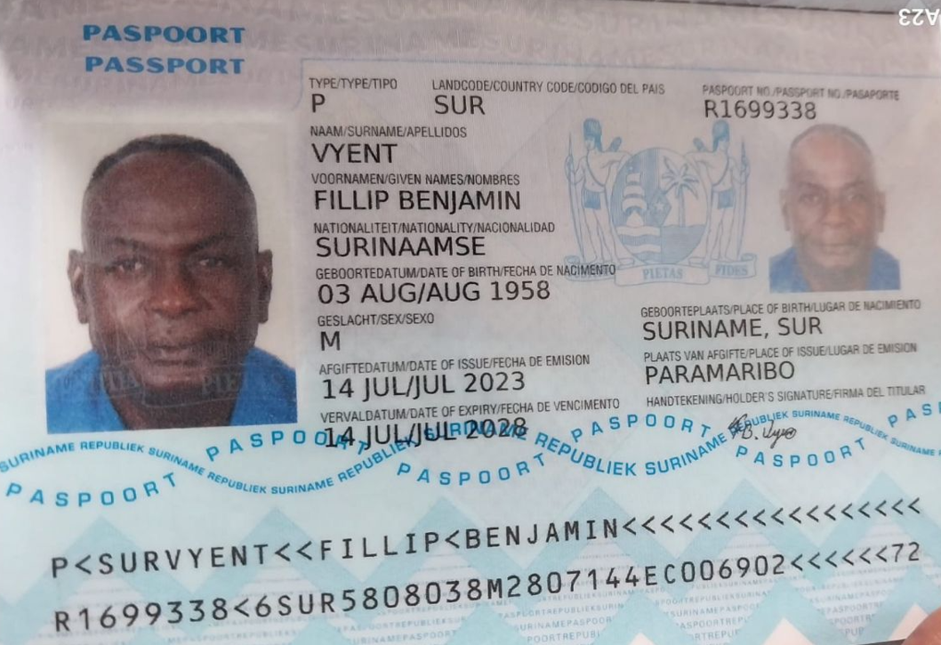
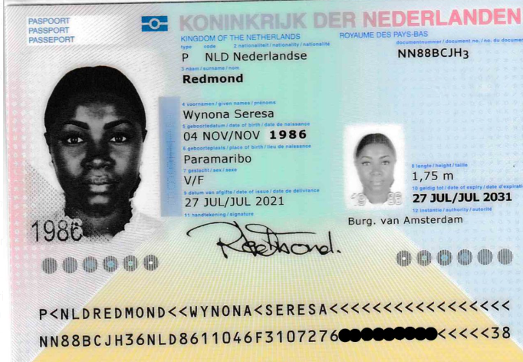

FILLIP
BENJAMIN
VYENT
1958-08-03
66
R1699338

 | NN88BCJH3
 | REDMOND
 | WYNONA SERESA

Vuelo
